【一方硬件】
2025年蘑菇物联云智控一方硬件产品价格目录表
序号 | 产品料号 | 产品名称 | 型号 | 规格参数 | 产品参考图片 | 2025年对外销售价（元/台） |  | 备注
 |  |  |  |  |  | 渠道销售价格 | 市场指导价格
1 | 500432400 | 蘑菇云盒 | MAXW4-LB-POE | 3.0云智控用Lora基站，支持POE供电,支持24VDC供电 | 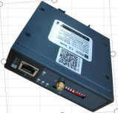 | 840 | 1,200 | 3.0 用Lora基站，支持POE供电
2 | 500401810 | 蘑菇云盒 | MAXW4-C1LN | 1.四代双模网关，cat1、Lora通讯 2.供电220VAC或24VDC 3.可以连接485 （MODBUS-RTU和DLT645-2007）接口的设备 4.两路继电器输出 | 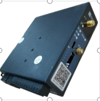 | 840 | 1,200 | 3.0 双模网关，cat1、Lora通讯。
3 | 500526310 | 蘑菇云盒 | Maxw5Pro-LAN | 1.CPU：ARM Cortex-A7 2.南向接口：485接口*2，232接口*1，CAN接口*1，LAN接口*2 3.北向接口：WAN 4.每个485接口可连接64台设备（小于80米） 5.可采集数据点3000个 6.供电24VDC | 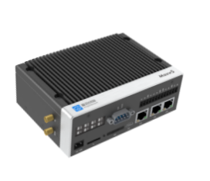 | 1,500 | 2,000 | Maxw5Pro有线版网关
4 | 500526700 | 蘑菇云盒 | Maxw5Pro-C1 | 1.CPU：ARM Cortex-A7 2.南向接口：485接口*2，232接口*1，CAN接口*1，LAN接口*2 3.北向接口：4G.cat1+WAN 4.每个485接口可连接64台设备（小于80米） 5.可采集数据点3000个 6.供电24VDC | 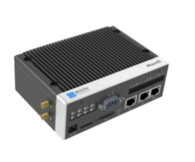 | 1,500 | 2,000 | Maxw5Pro标准版，4G.cat1模组
5 | 500526810 | 蘑菇云盒 | maxw5pro-C1LN | 1.CPU：ARM Cortex-A7 2.南向接口：485接口*2，232接口*1，CAN接口*1，LAN接口*2 3.北向接口：4G.cat1+WAN+Lora 4.每个485接口可连接64台设备（小于80米） 5.可采集数据点3000个 6.供电24VDC | 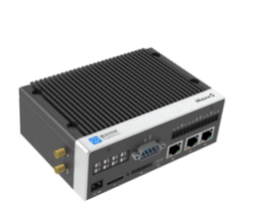 | 1,750 | 2,500 | Maxw5Pro双模版，4G.cat1+Lora模组，建议有边缘端才用，需搭配基站
6 | 500526414 | 蘑菇云盒 | maxw5pro-LB | 4.0云智控用Lora基站，24V DC供电 | 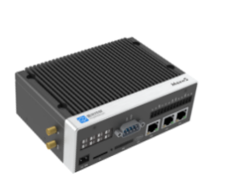 | 1,750 | 2,500 | 4.0 云智控用Lora基站，不支持POE供电
7 |  | 边缘服务器 | MoguEdge-4 | 1、4.0云-边-端架构； 2、含嵌入式程序、网络通讯单元、电源单元、计算控制单元、显示器； 3、机房组态、性能曲线、报警提醒等功能； 4、基于设备效率的优先级排序算法； 5、防呆设计智能启停算法； 6、防呆设计HMI操作界面； 7、全局寻优控制安全校正算法； 8、基于逼近度的冷却塔智能加减载算法； 9、基于自研分段PID调频算法。 | 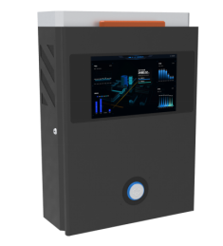 | 87,500 | 125,000 | 仅空调版
8 | 610100016 | 智能控制箱 | MG-IO-4 | 1.西门子可编程控制器 2.应用在冷冻泵、冷却泵、冷却塔、开关量电动阀 3.支持4台工频开关量设备控制 4.工作电压：100-240V AC 5.控制柜防护等级：IP54 6.工作环境温度：-15℃~70℃ 7.箱体尺寸HWD：800*600*200mm | 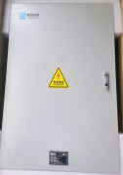 | 3,850 | 5,500 | 应用在工频冷冻泵、冷却泵、冷却塔、开关量电动阀，无云盒
9 | 610100017 | 智能控制箱 | MG-IO-4F | 1.西门子可编程控制器 2.西门子模拟量输入模块 3.应用在冷冻泵、冷却泵、冷却塔 4.支持4台变频设备控制 5.工作电压：100-240V AC 6.控制柜防护等级：IP54 7.工作环境温度：-15℃~70℃ 8.箱体尺寸HWD：800*600*200mm |  | 8,400 | 12,000 | 应用在变频冷冻泵、冷却泵、冷却塔，无云盒
10 | 610100018 | 智能控制箱 | MG-IO-6F | 1.西门子可编程控制器 2.西门子模拟量输出+输入模块 3.应用在冷冻泵、冷却泵、冷却塔 4.支持6台变频设备控制 5.工作电压：100-240V AC 6.控制柜防护等级：IP54 7.工作环境温度：-15℃~70℃ 8.箱体尺寸HWD：800*600*200mm |  | 10,500 | 15,000 | 应用在变频冷冻泵、冷却泵、冷却塔，无云盒
11 | 610100019 | 智能控制箱 | MG-IO-6CH | 1.西门子可编程控制器 2.西门子模拟量输出+输入模块 3.应用在主机（包括冷冻/冷却总管供、回水温度/压力、冷冻总管流量） 4.支持6台主机设备控制及传感器接入 5.工作电压：100-240V AC 6.控制柜防护等级：IP54 7.工作环境温度：-15℃~70℃ 8.箱体尺寸HWD：800*600*200mm |  | 9,100 | 13,000 | 应用在主机（包括冷冻/冷却总管供、回水温度/压力、冷冻总管流量），无云盒
12 | 610100020 | 智能控制箱 | MG-IO-8 | 1.西门子可编程控制器 2.应用在冷冻泵、冷却泵、冷却塔、开关量电动阀 3.支持8台工频开关量设备控制 4.工作电压：100-240V AC 5.控制柜防护等级：IP54 6.工作环境温度：-15℃~70℃ 7.箱体尺寸HWD：800*600*200mm |  | 5,600 | 8,000 | 应用在冷冻泵、冷却泵、冷却塔、开关量电动阀，无云盒
13 | 610100026 | 智能控制箱 | MG-IO-4V | 1.西门子可编程控制器 2.电动阀电气回路*4 3.应用开关量电动阀，强弱电一体 4.支持4台阀门设备控制 5.工作电压：100-240V AC 6.控制柜防护等级：IP54 7.工作环境温度：-15℃~70℃ 8.箱体尺寸HWD：800*600*200mm | 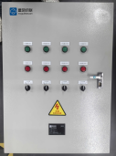 | 5,950 | 8,500 | 应用开关量电动阀，强弱电一体，无云盒
14 | 610100001 | MG单仪表采集箱 | MG-MU-PI-01 | * 核心硬件MAXW4 四代云盒 * 工作电压：100-240V AC * 物理接口：1路485，1路24VDC供电 * 通讯方式：支持Modbus-RTU * 传输方式：LORA，4G * 控制柜防护等级：IP54 * 工作环境温度：-15℃~70℃ * 箱体尺寸HWD：300*200*180mm | 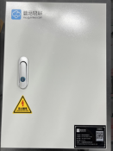 | 2,100 | 3,000 | 3.0 单仪表采集
15 | 610100002 | MG双仪表采集箱 | MU-PI-02-V4-C1LN | * 核心硬件MAXW4 四代云盒*2 * 工作电压：100-240V AC * 物理接口：两路485，两路24VDC供电 * 通讯方式：支持Modbus-RTU * 传输方式：LORA，4G * 控制柜防护等级：IP54 * 工作环境温度：-15℃~70℃ * 箱体尺寸HWD：400*300*200mm |  | 3,500 | 5,000 | 3.0 双仪表采集
16 | 610100004 | MG维恩基站箱 | MU-TH-01-V4-C1 | * 核心硬件MAXW4 四代云盒+维恩传感器基站 * 工作电压：100-240V AC * 通讯方式：Modbus RTU * 传输方式：LORA，4G * 控制柜防护等级：IP54 * 工作环境温度：-15℃~70℃ * 箱体尺寸HWD：400*300*200mm |  | 2,100 | 3,000 | 空调维恩温湿度采集用
17 | 610100003 | 设备改造控制单元 | CU-DIO-0203-V4-C1LN | * 核心硬件MAXW4 四代云盒 * 工作电压：100-240V AC * 物理接口：1路RS485，1个RJ45，2个DO，3个DI * 通讯方式：Modbus TCP or RTU，DI/DO * 传输方式：LORA，4G * 控制柜防护等级：IP54 * 工作环境温度：-15℃~70℃ * 箱体尺寸HWD：400*300*200mm |  | 2,450 | 3,500 | 3.0 不带通讯设备改造用
18 | 610100039 | 设备改造控制单元 | CU-DIO-0203-V4-LAN | * 核心硬件MAXW4 四代云盒 * 工作电压：100-240V AC * 物理接口：1路RS485，1个RJ45，2个DO，3个DI * 通讯方式：Modbus TCP or RTU，DI/DO * 传输方式：以太网 * 控制柜防护等级：IP54 * 工作环境温度：-15℃~70℃ * 箱体尺寸HWD：400*300*200mm |  | 2,450 | 3,500 | 3.0 不带通讯设备改造用
19 | 610100029 | 设备改造控制单元 | CU-DIO-0203-V5-C1LN | * 核心硬件MAXW5 五代云盒 * 工作电压：100-240V AC * 物理接口：2路RS485，3个RJ45，2个DO，3个DI * 通讯方式：Modbus TCP or RTU，DI/DO * 传输方式：LORA，4G * 控制柜防护等级：IP54 * 工作环境温度：-15℃~70℃ * 箱体尺寸HWD：400*300*200mm |  | 3,850 | 5,500 | 4.0 不带通讯设备改造用
20 | 610100035 | 设备改造控制单元 | CU-DIO-0203-V5-LAN | * 核心硬件MAXW5 五代云盒 * 工作电压：100-240V AC * 物理接口：2路RS485，3个RJ45，2个DO，3个DI * 通讯方式：Modbus TCP or RTU，DI/DO * 传输方式：以太网 * 控制柜防护等级：IP54 * 工作环境温度：-15℃~70℃ * 箱体尺寸HWD：400*300*200mm |  | 3,850 | 5,500 | 4.0 不带通讯设备改造用
21 | 610100036 | 设备改造控制单元 | CU-DIO-0203-V5-C1 | * 核心硬件MAXW5 五代云盒 * 工作电压：100-240V AC * 物理接口：2路RS485，3个RJ45，2个DO，3个DI * 通讯方式：Modbus TCP or RTU，DI/DO * 传输方式：4G * 控制柜防护等级：IP54 * 工作环境温度：-15℃~70℃ * 箱体尺寸HWD：400*300*200mm |  | 3,850 | 5,500 | 4.0 不带通讯设备改造用
22 | 610100006 | 离心机控制单元 | CU-CAC-IHI-V5-LAN | * 核心硬件MAXW5Pro 五代云盒 * 工作电压：100-240V AC * 物理接口：2路RS485，3个RJ45，2个DO，3个DI，1个AO * 通讯方式：Modbus TCP/RTU，S7，CAN，OPC-UA等 * 传输方式：以太网 * 控制柜防护等级：IP54 * 工作环境温度：-15℃~70℃ * 集成IHI离心机设备边缘算法及安全控制模块 * 箱体尺寸HWD：500*400*200mm |  | 4,200 | 6,000 | IHI寿力离心机用
23 | 610100022 | 离心机控制单元 | CU-CAC-AC-V5-LAN | * 核心硬件MAXW5Pro 五代云盒 * 工作电压：100-240V AC * 物理接口：2路RS485，3个RJ45，2个DO，3个DI，1个AO * 通讯方式：Modbus TCP/RTU，S7，CAN，OPC-UA等 * 传输方式：以太网 * 控制柜防护等级：IP54 * 工作环境温度：-15℃~70℃ * 集成AC离心机设备边缘算法及安全控制模块 * 箱体尺寸HWD：500*400*200mm |  | 4,200 | 6,000 | Atlas离心机用
24 | 610100023 | 离心机控制单元 | CU-CAC-IR-V5-LAN | * 核心硬件MAXW5Pro 五代云盒 * 工作电压：100-240V AC * 物理接口：2路RS485，3个RJ45，2个DO，3个DI * 通讯方式：Modbus TCP/RTU，S7，CAN，OPC-UA等 * 传输方式：以太网 * 控制柜防护等级：IP54 * 工作环境温度：-15℃~70℃ * 集成IR离心机设备边缘算法及安全控制模块 * 箱体尺寸HWD：400*300*200mm |  | 3,500 | 5,000 | 英格索兰离心机用
25 | 610100024 | 离心机控制单元 | CU-CAC-FS-V5-LAN | * 核心硬件MAXW5Pro 五代云盒 * 工作电压：100-240V AC * 物理接口：2路RS485，3个RJ45，2个DO，3个DI，1个AO * 通讯方式：Modbus TCP/RTU，S7，CAN，OPC-UA等 * 传输方式：以太网 * 控制柜防护等级：IP54 * 工作环境温度：-15℃~70℃ * 集成复盛离心机设备边缘算法及安全控制模块 * 箱体尺寸HWD：500*400*200mm |  | 4,200 | 6,000 | 复盛离心机用
26 | 610100025 | 离心机控制单元 | CU-CAC-Hanwha-V5-LAN | * 核心硬件MAXW5Pro 五代云盒 * 工作电压：100-240V AC * 物理接口：2路RS485，3个RJ45，2个DO，3个DI，1个AO * 通讯方式：Modbus TCP/RTU，S7，CAN，OPC-UA等 * 传输方式：以太网 * 控制柜防护等级：IP54 * 工作环境温度：-15℃~70℃ * 集成韩华离心机设备边缘算法及安全控制模块 * 箱体尺寸HWD：500*400*200mm |  | 4,200 | 6,000 | 韩华离心机用
27 | 610100028 | 智能传感采集单元 | MU-AIO-0400-V5-C1LN | * 核心硬件MAXW5 五代云盒 * 工作电压：100-240V AC * 物理接口：具备四路模拟量输入，两路485，含专用嵌入式软件一套，支持高频数据1秒上报；两路24VDC仪表供电 * 通讯方式：支持Modbus-RTU、Modbus-TCP、CAN、DLT645等，透传PLC协议 * 传输方式：LORA，4G * 控制柜防护等级：IP54 * 工作环境温度：-15℃~70℃ * 箱体尺寸HWD：400*300*200mm |  | 3,500 | 5,000 | 4.0 模拟量传感器采集用
28 | 610100037 | 智能传感采集单元 | MU-AIO-0400-V5-LAN | * 核心硬件MAXW5 五代云盒 * 工作电压：100-240V AC * 物理接口：具备四路模拟量输入，两路485，含专用嵌入式软件一套，支持高频数据1秒上报；两路24VDC仪表供电 * 通讯方式：支持Modbus-RTU、Modbus-TCP、CAN、DLT645等，透传PLC协议 * 传输方式：以太网 * 控制柜防护等级：IP54 * 工作环境温度：-15℃~70℃ * 箱体尺寸HWD：400*300*200mm |  | 3,500 | 5,000 | 4.0 模拟量传感器采集用
29 | 610100038 | 智能传感采集单元 | MU-AIO-0400-V5-C1 | * 核心硬件MAXW5 五代云盒 * 工作电压：100-240V AC * 物理接口：具备四路模拟量输入，两路485，含专用嵌入式软件一套，支持高频数据1秒上报；两路24VDC仪表供电 * 通讯方式：支持Modbus-RTU、Modbus-TCP、CAN、DLT645等，透传PLC协议 * 传输方式：4G * 控制柜防护等级：IP54 * 工作环境温度：-15℃~70℃ * 箱体尺寸HWD：400*300*200mm |  | 3,500 | 5,000 | 4.0 模拟量传感器采集用
30 | 610100041 | 智能传感采集单元 | MU-AIO-0400-V4-C1LN | * 核心硬件MAXW4 四代云盒 * 工作电压：100-240V AC * 物理接口：具备四路模拟量输入。一路485 * 通讯方式：支持Modbus-RTU、AI输入 * 传输方式：LORA，4G * 控制柜防护等级：IP54 * 工作环境温度：-15℃~70℃ * 箱体尺寸HWD：400*300*200mm |  | 2,450 | 3,500 | 3.0 模拟量传感器采集用
31 | 610100046 | 智能传感采集单元 | MU-MOD-02-V5-LAN | * 核心硬件MAXW5 五代云盒 * 工作电压：100-240V AC * 物理接口：两路485，含专用嵌入式软件一套，支持高频数据1秒上报；两路24VDC仪表供电 * 通讯方式：支持Modbus-RTU、Modbus-TCP、CAN、DLT645等，透传PLC协议 * 传输方式：以太网 * 控制柜防护等级：IP54 * 工作环境温度：-15℃~70℃ * 箱体尺寸HWD：400*300*200mm |  | 3,500 | 5,000 | 4.0 485仪表采集用
32 | 430301003 | MG-1号电箱 | 500*400*200-冷轧板-国标灰7035&标配2条277mm导轨 | 500*400*200-冷轧板-国标灰7035&标配2条277mm导轨 | 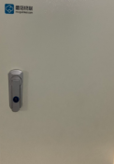 | 210 | 300 | 空箱
33 | 430301004 | MG-2号电箱 | 400*300*200-冷轧板-国标灰7035&标配2条177mm导轨 | 400*300*200-冷轧板-国标灰7035&标配2条177mm导轨 |  | 175 | 250 | 空箱
34 | 430301005 | MG-3号电箱 | 300*200*180-冷轧板-国标灰7035&标配1条170mm导轨 | 300*200*180-冷轧板-国标灰7035&标配1条170mm导轨 |  | 105 | 150 | 空箱
35 | 800101001 | ModbusRTU串口I/O模块 | Mogu-0808D | 串口I/O模块： 8路数字量输入 8路继电器输出 1路485通讯 外形尺寸：87*72*60mm 电源：DC 9-28V | 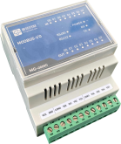 | 234 | 300 | DIO转Modbus模块
备注 | 1、本表中产品图片仅供参考，具体以实物为准。 2、本价目表价格均为含税价，有效期为3个月，蘑菇物联将会结合市场价格变化而调整本表价格。

 |  |  |  |  |  |  | 广东蘑菇物联科技术有限公司
 |  |  |  |  |  |  | 2025-07-20

【三方硬件】能管
云智控能管系统第三方硬件价格目录表 v2024.01
序号 | 产品/服务 | 描述 | 品牌 | 型号 | 设备参考图 | 单位 | 数量 没有就 填“0” | 对外销售价（元） |  | 备注 | 本地化部署 | 上云
 |  |  |  |  |  |  |  | 渠道销售 底价 | 市场指导价格
1 | 单相多功能电表 | 标准版：记录电压、电流、电能等参数，1路RS485通讯 | 安科瑞 | ADL200 |  | 个 | 0 | 141 | 168 | 导轨式安装，不需要开孔。 220V低压单相表，直入式，不需要配置电流互感器，电流≤80A； | 新增电表首选此表，导轨安装不用开孔，本地和上云均可用。
1 | 三相多功能电表 | 标准版：记录电压、电流、电能等参数，1路RS485通讯 | 安科瑞 | ADL400 |  | 个 | 0 | 245 | 305 | 导轨式安装，不需要开孔。 0.4KV低压（AC 3*220V/380V）； 10KV高压（AC 3*57.7V/100V). | 新增电表首选此表，导轨安装不用开孔，本地和上云均可用。
 |  | 标准版：记录电压、电流、电能等参数，1路RS485通讯 | 安科瑞 | AMC72L-E4/KC |  | 个 | 0 | 190 | 240 | 面板开孔式安装，外形尺寸为72*72，开孔尺寸为68*68。 0.4KV低压（AC 3*220V/380V）； 10KV高压（AC 3*57.7V/100V). | 旧表更换首选此表，需确认原表尺寸大小，本地和上云均可用。
 |  | 高配版：除用电数据外，还会测量电能的质量情况 | 派诺 | EGO700 |  | 个 | 0 | 580 | 725 | 4G电表，导轨式安装，可以测电能质量。 | 电表通过4G直接上云首选此表（目前暂不支持，根据项目需求开发）。 需要电能质量监测，通过RS485采集数据，也可选此表。
2 | 开口式电流互感器 | 150A/5A&口径K-φ24mm&AKH-0.66K | 安科瑞 | / |  | 个 | 0 | 52 | 65 | 圆孔互感器，每块电表配套配置3个（电缆选圆孔互感器）。
 | 开口式电流互感器 | 200A/5A&口径K-φ24mm&AKH-0.66K | 安科瑞 |  |  | 个 | 0 | 52 | 65
 | 开口式电流互感器 | 250A/5A&口径K-φ24mm&AKH-0.66K | 安科瑞 |  |  | 个 | 0 | 52 | 65
 | 开口式电流互感器 | 300A/5A&口径K-φ24mm&AKH-0.66K | 安科瑞 |  |  | 个 | 0 | 52 | 65
 | 开口式电流互感器 | 350A/5A&口径K-φ36mm&AKH-0.66K | 安科瑞 |  |  | 个 | 0 | 78 | 98
 | 开口式电流互感器 | 400A/5A&口径K-φ36mm&AKH-0.66K | 安科瑞 |  |  | 个 | 0 | 78 | 98
 | 开口式电流互感器 | 600A/5A&口径K-φ36mm&AKH-0.66K | 安科瑞 |  |  | 个 | 0 | 78 | 98
 | 开口式电流互感器 | 600A/5A&口径K-60*40mm&AKH-0.66/K | 安科瑞 |  | 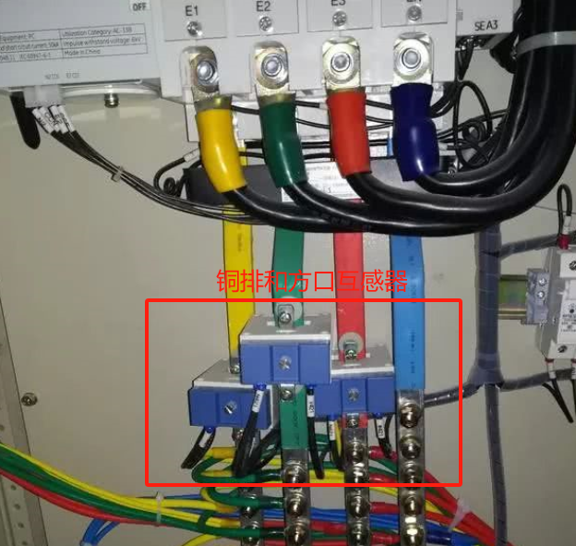 | 个 | 0 | 228 | 285 | 方孔互感器，每块电表配套配置3个（铜排选方孔互感器）。 总表一般选方孔，也可以问客户。
 | 开口式电流互感器 | 400A/5A&口径K-80*80mm&AKH-0.66/K | 安科瑞 |  |  | 个 | 0 | 293 | 366
 | 开口式电流互感器 | 600A/5A&口径K-80*80mm&AKH-0.66/K | 安科瑞 |  |  | 个 | 0 | 293 | 366
 | 开口式电流互感器 | 800A/5A&口径K-80*80mm&AKH-0.66/K | 安科瑞 |  |  | 个 | 0 | 293 | 366
 | 开口式电流互感器 | 1000A/5A&口径-80*80mm&AKH-0.66/K | 安科瑞 |  |  | 个 | 0 | 293 | 366
 | 开口式电流互感器 | 2000A/5A&K-80*40mm&AKH-0.66/K | 安科瑞 |  |  | 个 | 0 | 337 | 420
 | 开口式电流互感器 | 2500A/5A&K-80*40mm&AKH-0.66/K | 安科瑞 |  |  | 个 | 0 | 337 | 420
 | 开口式电流互感器 | 3000A/5A&K-80*40mm&AKH-0.66/K | 安科瑞 |  |  | 个 | 0 | 337 | 420
3 | 红外抄表器 | 通过红外接受总表用电量数据，并转换为485数据输出 | 厦门广联 | GL310 |  | 个 | 0 | 96 | 120 | 非接触式采集，一般用于读取供电局入户铅封总电表，需总表具备红外功能，并且需要确认总表规约（DL/T-2007，97规约需要转换）。 | 市政总表，红外采集首选 | 市政总表，红外采集首选
4 | RS485光电直读水表 | DN15，铁壳，卧式，冷水（0-40 ℃） | 捷先数码（深水牌） | LXSZ-15 | 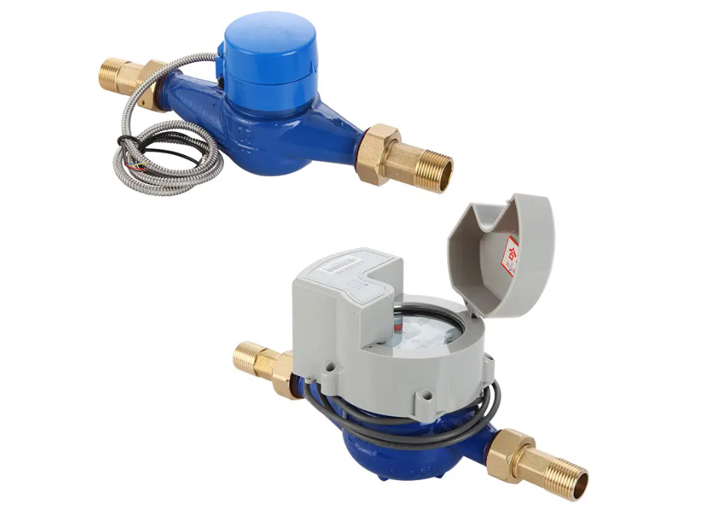 | 个 | 0 | 210 | 265 | 螺纹连接 | 本地化部署首选，通过网关采集到局域网。 | 不做首选，可以通过网关上云。
 | RS485光电直读水表 | DN20，铁壳，卧式，冷水（0-40 ℃） | 捷先数码（深水牌） | LXSZ-20 |  | 个 | 0 | 240 | 300 | 螺纹连接
 | RS485光电直读水表 | DN25，铁壳，卧式，冷水（0-40 ℃） | 捷先数码（深水牌） | LXSZ-25 |  | 个 | 0 | 280 | 350 | 螺纹连接
 | RS485光电直读水表 | DN32，铁壳，卧式，冷水（0-40 ℃） | 捷先数码（深水牌） | LXSGY-32 |  | 个 | 0 | 520 | 650 | 螺纹连接
 | RS485光电直读水表 | DN40，铁壳，卧式，冷水（0-40 ℃） | 捷先数码（深水牌） | LXSGY-40 |  | 个 | 0 | 660 | 825 | 螺纹连接
 | RS485光电直读水表 | DN50，铁壳，卧式，冷水（0-40 ℃） | 捷先数码（深水牌） | LXLGY-50 |  | 个 | 0 | 860 | 1080 | 螺纹或法兰连接，可选择。
 | RS485光电直读水表 | DN65，铁壳，卧式，冷水（0-40 ℃） | 捷先数码（深水牌） | LXLGY-65 |  | 个 | 0 | 1570 | 1970 | 法兰连接，不含法兰盘
 | RS485光电直读水表 | DN80，铁壳，卧式，冷水（0-40 ℃） | 捷先数码（深水牌） | LXLGY-80 |  | 个 | 0 | 1790 | 2240 | 法兰连接，不含法兰盘
 | RS485光电直读水表 | DN100，铁壳，卧式，冷水（0-40 ℃） | 捷先数码（深水牌） | LXLGY-100 |  | 个 | 0 | 1930 | 2420 | 法兰连接，不含法兰盘
 | RS485光电直读水表 | DN125，铁壳，卧式，冷水（0-40 ℃） | 捷先数码（深水牌） | LXLGY-125 |  | 个 | 0 | 2150 | 2690 | 法兰连接，不含法兰盘
 | RS485光电直读水表 | DN150，铁壳，卧式，冷水（0-40 ℃） | 捷先数码（深水牌） | LXLGY-150 |  | 个 | 0 | 2500 | 3130 | 法兰连接，不含法兰盘
 | RS485光电直读水表 | DN200，铁壳，卧式，冷水（0-40 ℃） | 捷先数码（深水牌） | LXLGY-200 |  | 个 | 0 | 3080 | 3850 | 法兰连接，不含法兰盘
5 | NB远传水表 | DN15,铁壳,卧式,冷水(0-40℃) | 捷先数码（深水牌） | LXSF-15W |  | 个 | 0 | 329 | 411 | 螺纹连接 | NB水表不适用于本地化部署，需要本地服务器（连接公网IP）从云端取相关数据，较麻烦。 | 借用运营商信号，需要对运营商信号强度进行测试。当运营商信号强度好时，上云首选，不用增加网关和集中器，数据直接上云（公司已经开发对接），上传频率2次/日，。
 | NB远传水表 | DN20,铁壳,卧式,冷水(0-40℃) | 捷先数码（深水牌） | LXSF-20W |  | 个 | 0 | 353 | 441 | 螺纹连接
 | NB远传水表 | DN25,铁壳,卧式,冷水(0-40℃) | 捷先数码（深水牌） | LXSF-25W |  | 个 | 0 | 412 | 515 | 螺纹连接
 | NB远传水表 | DN32,铁壳,卧式,冷水(0-40℃) | 捷先数码（深水牌） | LXSGY-32 |  | 个 | 0 | 624 | 780 | 螺纹连接
 | NB远传水表 | DN40,铁壳,卧式,冷水(0-40℃) | 捷先数码（深水牌） | LXSGY-40 |  | 个 | 0 | 1000 | 1250 | 螺纹连接
 | NB远传水表 | DN50,铁壳,卧式,冷水(0-40℃) | 捷先数码（深水牌） | LXLGY-50 |  | 个 | 0 | 1471 | 1839 | 法兰连接，不含法兰盘
 | NB远传水表 | DN65,铁壳,卧式,冷水(0-40℃) | 捷先数码（深水牌） | LXLGY-65 |  | 个 | 0 | 1659 | 2074 | 法兰连接，不含法兰盘
 | NB远传水表 | DN80,铁壳,卧式,冷水(0-40℃) | 捷先数码（深水牌） | LXLGY-80 |  | 个 | 0 | 1706 | 2133 | 法兰连接，不含法兰盘
 | NB远传水表 | DN100,铁壳,卧式,冷水(0-40℃) | 捷先数码（深水牌） | LXLGY-100 |  | 个 | 0 | 1765 | 2206 | 法兰连接，不含法兰盘
 | NB远传水表 | DN125,铁壳,卧式,冷水(0-40℃) | 捷先数码（深水牌） | LXLGY-125 |  | 个 | 0 | 2176 | 2720 | 法兰连接，不含法兰盘
 | NB远传水表 | DN150,铁壳,卧式,冷水(0-40℃) | 捷先数码（深水牌） | LXLGY-150 |  | 个 | 0 | 2412 | 3015 | 法兰连接，不含法兰盘
 | NB远传水表 | DN200,铁壳,卧式,冷水(0-40℃) | 捷先数码（深水牌） | LXLGY-200 |  | 个 | 0 | 2882 | 3603 | 法兰连接，不含法兰盘
6 | NB物联网水表 | DN15，铁壳，卧式，冷水（0-40 ℃） | 青岛积成 | iES-WF300 |  | 个 | 0 | 350 | 440 | 螺纹连接
 | NB物联网水表 | DN20，铁壳，卧式，冷水（0-40 ℃） | 青岛积成 | iES-WF300 |  | 个 | 0 | 375 | 470 | 螺纹连接
 | NB物联网水表 | DN25，铁壳，卧式，冷水（0-40 ℃） | 青岛积成 | iES-WF300 |  | 个 | 0 | 430 | 540 | 螺纹连接
 | NB物联网水表 | DN32，铁壳，卧式，冷水（0-40 ℃） | 青岛积成 | iES-WF300 |  | 个 | 0 | 830 | 1040 | 螺纹连接
 | NB物联网水表 | DN40，铁壳，卧式，冷水（0-40 ℃） | 青岛积成 | iES-WF300 |  | 个 | 0 | 1160 | 1450 | 螺纹连接
 | NB物联网水表 | DN50，铁壳，卧式，冷水（0-40 ℃） | 青岛积成 | iES-WF300 |  | 个 | 0 | 2150 | 2700 | 法兰连接，不含法兰盘
 | NB物联网水表 | DN65，铁壳，卧式，冷水（0-40 ℃） | 青岛积成 | iES-WF300 |  | 个 | 0 | 2300 | 2900 | 法兰连接，不含法兰盘
 | NB物联网水表 | DN80，铁壳，卧式，冷水（0-40 ℃） | 青岛积成 | iES-WF300 |  | 个 | 0 | 2450 | 3100 | 法兰连接，不含法兰盘
 | NB物联网水表 | DN100，铁壳，卧式，冷水（0-40 ℃） | 青岛积成 | iES-WF300 |  | 个 | 0 | 3150 | 3950 | 法兰连接，不含法兰盘
 | NB物联网水表 | DN125，铁壳，卧式，冷水（0-40 ℃） | 青岛积成 | iES-WF300 |  | 个 | 0 | 3300 | 4150 | 法兰连接，不含法兰盘
 | NB物联网水表 | DN150，铁壳，卧式，冷水（0-40 ℃） | 青岛积成 | iES-WF300 |  | 个 | 0 | 3750 | 4700 | 法兰连接，不含法兰盘
 | NB物联网水表 | DN200，铁壳，卧式，冷水（0-40 ℃） | 青岛积成 | iES-WF300 |  | 个 | 0 | 4150 | 5200 | 法兰连接，不含法兰盘
7 | LoRa无线只抄冷水表 | DN15(4分)15mm，冷水（0-40 ℃） | 安徽南硕 | LXS666Z | 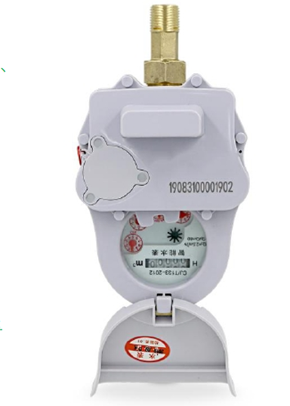 | 个 | 0 | 460 | 580 | 铸铁螺纹接口，不带电动阀，双电池（1次/3天,用5年；1次/1天,用2年）。通讯距离：空旷 2Km， | 水表位置分散，不方便部署有线，且对水表采集频率没有要求的本地化项目首选； | 当运营商信号强度不好或覆盖不全时的上云项目首选。
 | LoRa无线只抄冷水表 | DN20(6分)20mm，冷水（0-40 ℃） | 安徽南硕 | LXS666Z |  | 个 | 0 | 510 | 640
 | LoRa无线只抄冷水表 | DN25(1寸)25mm，冷水（0-40 ℃） | 安徽南硕 | LXS666Z |  | 个 | 0 | 570 | 720
 | LoRa无线只抄冷水表 | DN32(1.2寸)32mm，冷水（0-40 ℃） | 安徽南硕 | LXS666Z |  | 个 | 0 | 860 | 1080
 | LoRa无线只抄冷水表 | DN40(1.5寸)40mm，冷水（0-40 ℃） | 安徽南硕 | LXS666Z |  | 个 | 0 | 1700 | 2125 | 铸铁法兰接口，不带电动阀，双电池（1次/3天,用5年；1次/1天,用2年）；不含法兰盘。通讯距离：空旷 2Km
 | LoRa无线只抄冷水表 | DN50(2寸)50mm，冷水（0-40 ℃） | 安徽南硕 | LXS666Z |  | 个 | 0 | 1960 | 2450
 | LoRa无线只抄冷水表 | DN65(寸)65mm，冷水（0-40 ℃） | 安徽南硕 | LXS666Z |  | 个 | 0 | 2220 | 2775
 | LoRa无线只抄冷水表 | DN80(寸)80mm，冷水（0-40 ℃） | 安徽南硕 | LXS666Z |  | 个 | 0 | 2460 | 3075
 | LoRa无线只抄冷水表 | DN100(寸)100mm，冷水（0-40 ℃） | 安徽南硕 | LXS666Z |  | 个 | 0 | 2890 | 3615
 | LoRa无线只抄冷水表 | DN150(寸)150mm，冷水（0-40 ℃） | 安徽南硕 | LXS666Z |  | 个 | 0 | 3060 | 3825
 | LoRa无线只抄冷水表 | DN200（寸)200mm，冷水（0-40 ℃） | 安徽南硕 | LXS666Z |  | 个 | 0 | 3420 | 4275
 | LoRa水表采集器 | 470HZ，无线通讯 | 安徽南硕 |  |  | 个 | 0 | 2290 | 2865 | 小功率可以接入800只水表，一天一次数据，含10年流量费 | 上行方式：以太网（下单备注）；公司正在测试对接中，具体项目不再单独收费。 | 上行方式：4G（下单备注）；公司已经测试对接，不单独收费。
8 | AI智能水表读表器 | 通过视觉拍照，读取机械水表的数据，上传频率2次/天，电池可用3年，含3年通讯费，用于室外时需做好密封。 | 杭州朗阳 | NB-IOT通讯 |  | 个 | 0 | 590 | 740 | 当现场的机械水表不改造更换时，可以通过加装AI读表器读取水表数据。 | 用于本地化部署，需要本地服务器（连接公网IP）从云端取相关数据，较麻烦。 | 不更换机械水表的改造项目，上云首选。
9 | LoRa网关协议数传终端 | 1个RS485口,点对点，导轨式安装,>1000米传输距离（完全空旷时理论距离） | 济南有人 | USR-DR216-L |  | 个 | 0 | 150 | 190 | 当现场带RS485通讯的设备比较分散，施工比较复杂时，可以考虑转换成Lora进行无线组网。 | 少量的带RS485通讯的仪表，非常分散，不利于集中组网采集数据。
 | LoRa网关协议数传基站 | 最多支持接入200个DR216，进行LoRa自组网，支持4G,lora通信,1个485口,1个WLAN口 | 济南有人 | USR-LG210-L |  | 个 | 0 | 590 | 740 | Lora基站和终端的距离，一定考虑现场有设备、墙等物理阻隔，通讯距离几何级缩减，最好现场进行测试通讯距离,超过100*100车间。 | 本地化部署，上行用网口和串口，通过云盒对接云智控。 | 通过对接云盒上云。
10 | 智能网关 | 最多接2*32=64个表计,2个以太网口 | 研华 | ECU-1051TL |  | 个 | 0 | 1400 | 1560 | 除支持Modbus-RTU和DL/T645规约，还支持OPC-UA和S7、104、MQTT等规约，支持WIFI、4G、网口。 | 蘑菇云盒不满足时，选此。
 | 智能网关 | 最多接2*32=64个表计,2个以太网口，4G+天线+馈线 | 研华 | ECU-1051TL-R10AAE |  | 个 | 0 | 1600 | 1780
11 | 工业路由器 | 工业路由器 | TP-Link | TL-R483G |  | 个 | 0 | 770 | 965 | VPN运维通道使用，方便对系统进行定向远程运维。 | 本地化部署，VPN时选配。 | 上云不需要
12 | 工业交换机 | 8口千兆交换机 | TP-Link | TL-SG2008工业级 |  | 个 | 0 | 585 | 735 | 当2台以上网关或云盒，需要将数据汇聚一起到本地服务器使用。 | 本地化部署，配置 | 上云不需要
13 | 光纤收发器 | 光纤收发器 | TP-Link | TL-FC311A-3&TL-FC311B（单模单纤，搭配使用） |  | 套 | 0 | 265 | 335 | 1套2个，需要熔接多少芯光纤就选择几套 | 本地化部署，超过80米组网时敷设光纤。 | 上云不需要
14 | 塔式服务器 | 服务器+蘑菇物联上位机软件安装： 1*至强 E-2378G服务器（8C/16线程） 2*32GB UDIMM, 3200MT/s 3*1TB 硬盘 ，SATA 企业级 1*PERC H755阵列控制器 | 戴尔 | T350 |  | 台 | 0 | 38000 | 47500 | “服务器+UPS不间断电源” 要配套使用 不可以拆开，不可不要 | 本地化部署，配置
 | 操作系统、数据库部署 | 含操作系统、数据库的部署工作。 | 蘑菇 | 操作系统：LINUX, 数据库MySQL 7.5 |  | 套 | 0
 | UPS不间断电源 | 本地化部署服务器配套电源： 额定容量：1kVA/800W 输出电压：220VAC 电池组电压：24VDC 连接通讯线：RS232串口线 尺寸WDH(mm)：144× 345× 229 | 山特 | C1K |  | 台 | 0 |  |  |  | 要配套使用 不可以拆开，不可不要
15 | 屏蔽双绞线 | 用于RS485的串口接线，仪表之间串接，仪表到网关的接线 | 国产优质 | RVSP2*1.0 |  | 米 | 计量仪表端接，最终设备拉线至网关。配电室每块电表估算3米，车间根据现场平面图估算。 | 5.10 | 6.38 | 通讯线缆、管材等辅材，价格仅供参考。数量评估方式为估算，作为报价参考。
 | 电流线 | 电表与CT间的连线（黄、绿、红颜色） | 国产优质 | RV*2.5 |  | 米 | 电流互感器至电表接线，每个互感器至电表暂估1.5米，每块新增电表预估6米。 | 3.10 | 3.88
 | 电压线 | 电表与断路器开关之间的连线 | 国产优质 | RV*1.5 |  | 米 | 每块电表预估4米。 | 1.46 | 1.83
 | 电源线 | 网关、交换机等设备的电源线 | 国产优质 | RVV3*1.5 |  | 米 | 每台通讯箱预估20米。 | 6.00 | 7.50
 | 超五类网线 | 用于网口之间连接 | 国产优质 | UTP5E |  | 米 | 云端部署不需要此项；本地化部署每台通讯箱80米。 | 2.50 | 3.13
 | 四芯单模光纤 | 网络布线超过100米，需要考虑敷设光纤 | 国产优质 | GYTA |  | 米 | 根据平面图估算，每个交换机到值班室的距离，客户有局域网不需要此项。 | 4.40 | 5.50
 | 镀锌钢管 | 设备到网关接线需敷设，每根3.8米 | 国产优质 | KBGΦ25*1.2 |  | 米 | 地面走线用，客户有要求的墙面走线用。 | 9.07 | 11.34
 | PVC线槽板 | 明装免打孔， 自粘理线电线网线方形管 | 国产优质 | 20*10方槽/米 |  | 米 | 默认用此，墙面走明线理线用。 | 3.60 | 4.50
 | 总价合计-含税（元） |  |  |  |  |  |  | 0 | 0
备注： | 1、本价目表中的第三方硬件为参照品牌，不允许在合同标定单一品牌，且不接受渠道或者业主单位指定品牌，如若指定品牌的，我方将增加额外资金占用及保修费用。 2、第三方硬件不单独销售（云智控项目增补除外）。 3、项目合同中，第三方硬件总价不得超过合同总价的30%。 4、蘑菇物联将会结合市场价格变化而调整本目录表价格。 5、因条件限制，本表只对产品规格作基本的描述；产品选型前，请详细了解产品规格书或产品说明书。 6、以上第三方硬件不含施工调试费用，根据项目实际情况另行报价。

 |  |  |  |  |  |  | 广东蘑菇物联科技有限公司
 |  |  |  |  |  |  | 2024-05-23

【三方硬件】空调
蘑菇物联2025年（中央空调）云智控三方硬件选型及价目表
序号 | 产品编码 | 产品名称 | 型号 | 产品参考图片 | 规格参数 | 品牌 | 安装方式 | 单位 | 数量填写 （没有填“0”） | 2025年对外销售价（元） |  | 备注
 |  |  |  |  |  |  |  |  |  | 渠道销售价格 | 市场指导价格
1 | L420105102 | 水温传感器 | QAE2174.015 |  | 供电电源：DC24V；测量范围：-10~120℃；输出信号：4~20mA；测量精度：±1.4K；浸入长度：150mm；接线：2线制；防护等级：IP54；螺纹： G1/2。 | 西门子 | 插入式 | 个 | 0 | 800 | 1000 | 此物料号不含套管； 套管料号L420403031，需另行下单。
2 | 待定 | 温度变送器 | SUP-P202 |  | 供电电源：DC24V；测量范围：0~100℃；输出信号：Modbus/RTU；精度等级：0.5级；浸入长度：150mm；防护等级：IP65；螺纹：ZG1/2。 | 美仪 | 插入式 | 个 |  | 400 | 500
3 | 420105011 | 温度变送器 | TT-31B |  | 供电电源：DC24V；测量范围：0~100℃；输出信号：Modbus/RTU；精度等级：0.5级；浸入长度：150mm；防护等级：IP65；螺纹：ZG1/2。 | 华水 | 插入式 | 个 | 0 | 450 | 570 | 测量范围和杆长可选择
4 | 待定 | 压力变送器 | 7MF1567-3CB00-1AA1 |  | 供电电源：DC24V；测量范围：0~16bar；输出信号：4~20mA；精度0.5%；接线：两线制；防护等级：IP65，螺纹：G1/2 | 西门子 | 管道式 | 个 | 0 | 800 | 1000
5 | 420105079 | 压力变送器 | SUP-P300 |  | 供电电源：DC24V；测量范围：0~16bar；输出信号：Modbus/RTU；精度等级：0.5级；螺纹：ZG1/2；防护等级：IP65。 | 美仪 | 管道式 |  | 0 | 350 | 450
6 | 420105008 | 压力变送器 | HP-31D |  | 供电电源：DC24V；测量范围：0~16bar；输出信号：Modbus/RTU；精度等级：0.5级；螺纹：ZG1/2；防护等级：IP65。 | 华水 | 管道式 | 个 | 0 | 450 | 570
7 | L420105097 | 温湿度传感器 | QFA3171+AQF3100 |  | 供电电源：DC24V；测量范围：-35~70℃、0~100%RH；输出信号：4~20mA；测量精度：±0.8 K；接线：4线制；防护等级：IP65 | 西门子 | 壁挂 | 个 | 0 | 2650 | 3320
8 | L420105094 | 温湿度传感器 | RS-WS-N01-2-4 |  | 供电电源：DC24V；测量范围：-40~70℃、0~100%RH； 输出信号：RS485；精度等级：0.3；接线：4线制；防护等级：IP65 | 建大仁科 | 壁挂 | 个 | 0 | 200 | 250
9 | L420201143 | 超声波流量计 | DCT1158W-1-1-W211-N | 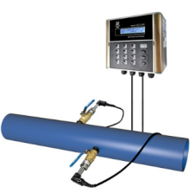 | 工作原理：超声波，测量冷却水/冷冻水 供电电源：AC220V或DC24V 管道口径：DN50~DN1000 测量精度：1.0级 输出信号：4~20mA 通讯接口：RS485 通讯协议：标准Modbus RTU 壳体防护等级：IP65 标准电缆：9m | 建恒 | 插入式 | 个 | 0 | 5630 | 7040 | 超出管道口径范围的，均需另行选型
10 | 待定 | 超声波流量计 | SUP-FSC400 | 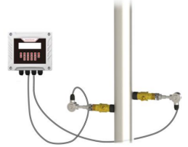 | 工作原理：超声波，测量冷却水/冷冻水 供电电源：AC220V或DC24V 管道口径：DN80~DN6000 测量精度：1.0级 输出信号：4~20mA 通讯接口：RS485 通讯协议：标准Modbus RTU 壳体防护等级：IP65 标准电缆：10m | 美仪 | 插入式 |  | 0 | 2500 | 3150
11 | L420201121 | 超声波流量计 | DCT1158/1-1-CP035-N-09G | 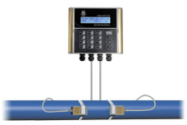 | 工作原理：超声波，测量冷却水/冷冻水 供电电源：AC220V或DC24V 管道口径：DN50~DN700 测量精度：1.0级 输出信号：4~20mA 通讯接口：RS485 通讯协议：支持Modbus RTU 壳体防护等级：IP65 标准电缆：9m | 建恒 | 外夹式 | 个 | 0 | 3900 | 4880 | 超出管道口径范围的，均需另行选型
12 | 待定 | 超声波流量计 | SUP-FSC400 | 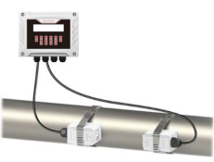 | 工作原理：超声波，测量冷却水/冷冻水 供电电源：AC220V或DC24V 管道口径：DN50~DN700 测量精度：1.0级 输出信号：4~20mA 通讯接口：RS485 通讯协议：支持Modbus RTU 壳体防护等级：IP65 标准电缆：10m | 美仪 | 外夹式 | 个 | 0 | 1720 | 2150 | 超出管道口径范围的，均需另行选型
13 | L420201144 | 冷/热量表 | HCM1158LH-1-1-W211-N | 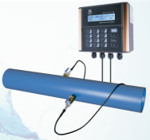 | 工作原理：超声波 供电电源：AC220V或DC24V 管道口径：DN50~DN1000 工作温度：-30~80℃ 测量精度：1.0级 输出信号：4~20mA 通讯接口：RS485 通讯协议：标准Modbus RTU 防护等级：IP65 标准电缆：9m 温度传感器：2个 | 建恒 | 插入式 | 个 | 0 | 9950 | 12440 | 超出管道口径范围的，均需另行选型
14 | 待定 | 冷/热量表 | SUP-FSC400 | 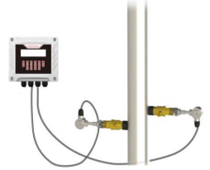 | 工作原理：超声波 供电电源：AC220V或DC24V 管道口径：DN80~DN6000 工作温度：-30~90℃ 测量精度：1.0级 输出信号：4~20mA 通讯接口：RS485 通讯协议：标准Modbus RTU 防护等级：IP65 标准电缆：10m 温度传感器：2个铠装热电阻（SUP-WZPK），带盲管，G1/2螺纹 | 美仪 | 插入式 | 个 | 0 | 3200 | 4000 | 超出管道口径范围的，均需另行选型
15 | / | 冷/热量表 | HCM1158LH-1-1-CP035-N | 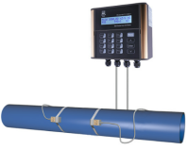 | 工作原理：超声波 供电电源：AC220V或DC24V 管道口径：DN50~DN700 工作温度：0~60℃ 测量精度：1.0级 输出信号：4~20mA 通讯接口：RS485 通讯协议：标准Modbus RTU 防护等级：IP65 标准电缆：9m 温度传感器：2个 | 建恒 | 外夹式 | 个 | 0 | 5880 | 7350 | 超出管道口径范围的，均需另行选型
16 | 待定 | 冷/热量表 | SUP-FSC400 |  | 工作原理：超声波 供电电源：AC220V或DC24V 管道口径：DN50~DN700 工作温度：-30~90℃ 测量精度：1.0级 输出信号：4~20mA 通讯接口：RS485 通讯协议：标准Modbus RTU 防护等级：IP65 标准电缆：10m 温度传感器：2个，外夹式 | 美仪 | 外夹式 | 个 | 0 | 2350 | 2950 | 超出管道口径范围的，均需另行选型
17 | 420206043 | Lora温湿度传感器 | HT78-LE-S简约型 |  | 测温精度 ±0.3℃ & ± 4% 电池容量 8500mAh | 维恩 | / | 个 | 0 | 210 | 270
18 | 420206039 | Lora温湿度传感器 | HT78-LE-S10 （含法兰扣,带引线探头） |  | 测温精度 ±0.3℃ & ± 4% 电池容量 8500mAh | 维恩 | / | 个 | 0 | 240 | 300
19 | 420206013 | Lora温湿度传感器基站 | RE78-M-485 |  | 工作环境- 40～85℃ | 维恩 | / | 个 | 0 | 260 | 330
20 | 待定 | Lora无线温湿度传感器 | YXH100L |  | 温度范围-30~120℃(精度±0.5℃)，湿度范围0-99%RH（精度±3%RH），防护等级：IP65，内置天线（简约型），电池容量：9000mAh | 云享物联 | / | 个 | 0 | 440 | 550
21 | 待定 | Lora无线温湿度传感器 | YXH100LY |  | 温度范围-30~120℃(精度±0.5℃)，湿度范围0-99%RH（精度±3%RH），防护等级：IP65，外置1米引线探头（含法兰扣），电池容量：9000mAh | 云享物联 | / | 个 | 0 | 530 | 660
22 | 待定 | Lora无线传感器集中器 | YXWG240L |  | 供电DC12V，输出接口RS485 | 云享物联 | / | 个 | 0 | 1000 | 1250
23 | L420206026 | 工业通信网关 | ECU-1051TL |  | 两个10/100以太网端口，工作温度范围为-40~70℃ | 研华 | / | 个 | 0 | 1400 | 1750
24 | L420206030 | 工业通信网关 | ECU-1051TL-R10AAE（4G模块+天线+馈线） |  | 两个10/100以太网端口，工作温度范围为-40~70℃；4G 模块+天线+馈线 | 研华 | / | 个 | 0 | 1600 | 2000
25 | / | 主机通讯协议 | / | / | ModbusRTU通讯 | / | / | 个 | 0 | 15000 | 18000 | 价格供参考核，视不同品牌机器而定
26 | / | 电动蝶阀 | DN50-400 |  | 开关量、模拟量 | 霍尼韦尔 | 对夹式 | 台 | - | 0 | 0 | 详见附件1
27 | / | 电动蝶阀 | DN50-400 |  | 开关量、模拟量 | 蝶飞 | 法兰式 | 台 | - | 0 | 0 | 详见附件2
 |  | 含税总价合计（元） |  |  |  |  |  |  |  | 0 | 0
备注 | 1、蘑菇代签或与渠道签约的云智控项目合同，不再销售流量计；若渠道需要流量计，由渠道按本价目表中的流量计品牌自行采购。 2、本价目表中的第三方硬件为常用参照品牌，若非特殊情况，原则上优先考虑本价目表中的产品。 3、第三方硬件不单独销售（云智控项目增补除外），且为底价不可以再打折销售。 4、本价目表价格均为含税价，有效期为3个月，蘑菇物联将会结合市场价格变化而调整本表价格。 5、因条件限制，本表只对产品规格作基本的描述；产品选型前，请详细了解产品规格书或产品说明书。 6、本表中产品图片仅供参考，具体以实物为准。 7、与空压通用的物料，请参照空压价目表。

 |  |  |  |  |  |  |  |  | 广东蘑菇物联科技有限公司
 |  |  |  |  |  |  |  |  | 2025-07-20

【三方硬件】空压
蘑菇物联2025年（空压机）云智控三方硬件选型及价目表
序号 | 产品编码 | 产品名称 | 产品型号 | 产品参考图片 | 规格参数 | 品牌 | 单位 | 数量填写 （没有填“0”） | 对外销售价（元） |  | 备注 （选型注意及 相关说明）
 |  |  |  |  |  |  |  |  | 渠道销售价格 | 市场指导价格
1 | 420201107 | 涡街流量计 | DN40 |  | 温压一体涡街流量计 1、安装方式:法兰夹持式（含配套碳钢法兰盘及螺母螺栓垫片） 2、本体材质:304不锈钢 3、输出方式:RS485通讯 4、供电方式:24VDC 5、耐压等级:PN1.6MPa 6、介质耐温范围:-40~250度 7、精度等级:±1.5% 8、防护等级:IP65 | 美仪 | 台 | 0 | 3500 | 4380 | ①管径小于DN300，离空压机较远（并远离振动高的管路），量程小 （测量下限13.5m/s） ②DN200以上的，另行报价。 ③因条件限制，本表只对产品规格作基本的描述；产品选型前，请详细了解产品规格书或产品说明书。
2 | 420201102 |  | DN50 |  |  | 美仪 | 台 | 0 | 3500 | 4380
3 | 420201103 |  | DN65 |  |  | 美仪 | 台 | 0 | 3800 | 4750
4 | 420201104 |  | DN80 |  |  | 美仪 | 台 | 0 | 4000 | 5000
5 | 420201108 |  | DN100 |  |  | 美仪 | 台 | 0 | 4300 | 5380
6 | 420201109 |  | DN125 |  |  | 美仪 | 台 | 0 | 4550 | 5700
7 | 420201110 |  | DN150 |  |  | 美仪 | 台 | 0 | 4800 | 6000
8 | 420201111 |  | DN200 |  |  | 美仪 | 台 | 0 | 5600 | 7000
9 | 420201112 | 涡街流量计 | DN40 |  | 温压一体涡街流量计 1、安装方式:法兰夹持式（含配套碳钢法兰盘及螺母螺栓垫片） 2、本体材质:304不锈钢 3、输出方式:RS485通讯 4、供电方式:24VDC 5、耐压等级:PN1.6MPa 6、介质耐温范围:-40~250度 7、精度等级:±1.0% 8、防护等级:IP65 | 昆仑海岸 | 台 | 0 | 4200 | 5400
10 | 420201106 |  | DN50 |  |  | 昆仑海岸 | 台 | 0 | 4250 | 5500
11 | 420201113 |  | DN65 |  |  | 昆仑海岸 | 台 | 0 | 4350 | 5600
12 | 420201114 |  | DN80 |  |  | 昆仑海岸 | 台 | 0 | 4550 | 5850
13 | 420201115 |  | DN100 |  |  | 昆仑海岸 | 台 | 0 | 5050 | 6500
14 | 420201116 |  | DN125 |  |  | 昆仑海岸 | 台 | 0 | 5600 | 7200
15 | 420201117 |  | DN150 |  |  | 昆仑海岸 | 台 | 0 | 6300 | 8200
16 | 420201118 |  | DN200 |  |  | 昆仑海岸 | 台 | 0 | 7750 | 9300
17 | 420201078 | 差压式流量计 | F201A-W | 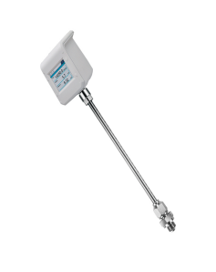 | 差压式流量计 测量介质：空气和非腐蚀性气体 电源：18~30VDC 工作压力：0...1.7MPa 通信：Modbus/RTU输出 显示：2.8”IPS超宽视角液晶屏 精度等级：±(1.5%RD+0.3%FS) 测量范围：5~300Nm/s 最大可测管道DN250 杆长：250mm 带排水功能 | 飞思 | 台 | 0 | 11800 | 14800 | ①气体要求质量中，冷干机之后，量程小（测量下限：5m/s） ②因条件限制，本表只对产品规格作基本的描述；产品选型前，请详细了解产品规格书或产品说明书。
18 | 420201079 | 差压式流量计 | F201B-W |  | 差压式流量计 测量介质：空气和非腐蚀性气体 电源：18~30VDC 工作压力：0...1.7MPa 通信：Modbus/RTU输出 显示：2.8”IPS超宽视角液晶屏 精度等级：±(1.5%RD+0.3%FS) 测量范围：5~300Nm/s 最大可测管道DN600 杆长：400mm 带排水功能 | 飞思 | 台 | 0 | 12300 | 15300
19 | 420201039 | 热式质量流量计 | F211A |  | 热式质量流量计 测量介质：压缩空气、氮气、氧气、二氧化碳等非冷凝气体 电源：18...30VDC 工作压力：0...1.6MPa 通信：Modbus/RTU输出 显示：2.8”IPS超宽视角液晶屏 精度等级：±(1.5%RD+0.3%FS) 测量范围：0(0.1) … 250 Nm/s 最大可测管道DN250 杆长：250mm | 飞思 | 台 | 0 | 8200 | 10300 | ①气体要求质量高，吸干机之后，量程大（测量下限：0.1m/s） ②因条件限制，本表只对产品规格作基本的描述；产品选型前，请详细了解产品规格书或产品说明书。
20 | 420201040 | 热式质量流量计 | F211B |  | 热式质量流量计 测量介质：压缩空气、氮气、氧气、二氧化碳等非冷凝气体 电源：18...30VDC 工作压力：0...1.6MPa 通信：Modbus/RTU输出 显示：2.8”IPS超宽视角液晶屏 精度等级：±(1.5%RD+0.3%FS) 测量范围：0(0.1) … 250 Nm/s 最大可测管道DN600 杆长：400mm | 飞思 | 台 | 0 | 8600 | 10800
21 | 420201174 | 差压式流量计 | PTF570 | 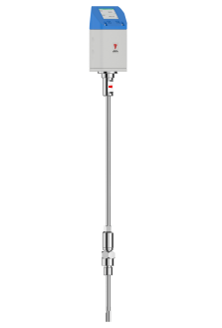 | 差压式流量计 测量介质：空气和非腐蚀性气体 电源：20~36V DC 工作压力：0...1.0MPa 信号接口：Modbus@RS485/4~20mA/蓝牙 显示：2 "高清TFT 彩色显示屏 精度等级：±(1.5%RD+0.3%FS) 介质温度 ：-40～85℃（常温型） 最大可测管道DN40-400 杆长：395mm(DN40-400) 带排水功能 | 科迈捷 | 台 | 0 | 7750 | 9700 | 超出常温的，介质温度-40～250℃ 需选型，可定制
22 | 420201175 | 热式质量流量计 | TGF460 | 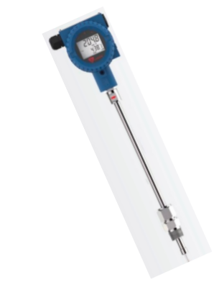 | 热式质量流量计 测量介质：压缩空气、氮气、氧气、二氧化碳等非冷凝气体 电源：16...32VDC 工作压力：0...1.6MPa 信号接口：Modbus@RS485/4~20mA/蓝牙 显示：带显示屏 精度等级：±(1.5%RD+0.5%FS) 介质温度 ：-40～50℃（常温型） 最大可测管道DN50-400 杆长：395mm(DN50-400) | 科迈捷 | 台 | 0 | 8600 | 10800 | 超出常温的，介质温度-40～175℃ 需选型，可定制
23 | 待定 | 热式流量计 | VA500 | 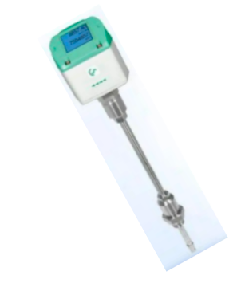 | 热式质量流量计 测量介质：空气和非腐蚀性气体 电源：18~36V DC 工作压力：0...1.0MPa 信号接口：Modbus@RS485/4~20mA/蓝牙 显示：集成显示屏 精度等级：±1.5 % 操作温度 ：-30～110℃ 最大可测管道DN40-400 | CS | 台 | 0 | 15000 | 18750
24 | 待定 | 差压式流量计 | VD500 | 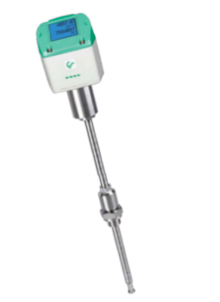 | 差压流量计 测量介质：空气和非腐蚀性气体 电源：18~36V DC 工作压力：0...1.0MPa（最高可达3.0MPa） 信号接口：Modbus@RS485/4~20mA/蓝牙 显示：集成显示屏 精度等级：±1.5 % 操作温度 ：-30～180℃ 测量范围：最高224m/s-60m/s 最大可测管道DN40-600 | CS | 台 | 0 | 20500 | 25600
25 | 420105010 | 露点仪 （含测量室） | F161B | 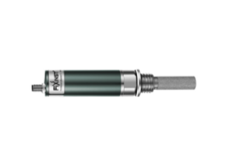 | 压缩空气露点测量 测量范围：-60...+60 ℃td 测量精度：±2 ℃td 输出：RS485, MODBUS/RTU 工作压力：0~5 MPa 电源：10~30 VDC 防护等级：IP65 | 飞思 | 台 | 0 | 3100 | 3850 | 配套测量室和快速锁头下单
26 | L420215002 | 露点仪 （含测量室） | DMT143 | 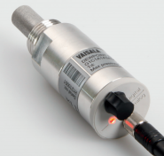 | 测量范围：-60-60°C Td 测量精度：±2°C Td 输出：模拟量4-20mA输出 工作压力：0- 5MPa 电源：12-28VDC 防护等级：IP66 接口：G1/2" | 维萨拉 | 个 | 0 | 5100 | 6380 | 离心空压
27 | 420403001 | 球阀 | M3202 0100 |  | 含焊接外丝头 | 飞思 | 台 | 0 | 78 | 98
28 | 420105079 | 压力变送器 | SUP-P300 |  | 压力变送器 测量范围：0...1.6MPa 测量精度：≤±0.5%FS 输出信号：RS485 接头：赫斯曼 电源：24V±20% 防护等级：IP65 ZG1/2 外螺纹 | 美仪 | 个 | 0 | 350 | 450
29 | 420105008 | 压力变送器 | HP31D | 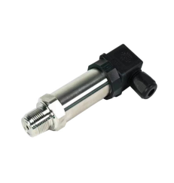 | 压力变送器 测量范围：0...1.6MPa 测量精度：≤±0.5%FS 输出信号：RS485 接头：赫斯曼 电源：24V±20% 防护等级：IP65 ZG1/2 外螺纹 | 华水 | 个 | 0 | 450 | 570
30 | L420105108 | 压力变送器 | PS510-16V-04-LI2UPN8-H1141 |  | 测量范围：0.1…1.6MPa 测量精度：±0.5% 输出信号：模拟量4-20mA 接头：M12 电源：24 VDC 防护等级：IP67 连接方式：G ¼"外螺纹 配两米线缆（国产） | 图尔克 | 个 | 0 | 2550 | 3200 | 离心空压
31 | L420105135 | 压力变送器 （高压） | HP-31D |  | 测量范围：0~4MPa 测量精度：≤±0.5%FS 输出信号：ModbusRTU 电气接口：防水接头，赫斯曼接头 电源：24VDC 防护等级：IP65 过程接口：ZG1/2 | 华水 | 个 | 0 | 620 | 780 | 离心空压
32 | 待定 | 压力变送器 （高压） | PT10SR-2489 | 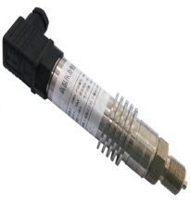 | 测量范围：0~3.5Mpa 测量精度：±0.5% 介质：压缩空气，-20~80℃ 输出信号：4~20mA二线制输出 电源：DC24V供电 防护等级：IP65 连接方式：M20*1.5外螺纹， 带散热片 赫斯曼接插件接口 | 卓然天工ZORICREATO | 个 | 0 | 680 | 850 | 离心空压
33 | L420105140 | 压力变送器 （高温） | PT10SR-2530 |  | 测量范围：0~1.6Mpa 测量精度：±0.5% 介质：压缩空气，-40~150℃ 输出信号：4~20mA二线制输出 电源：DC24V供电 防护等级：IP65 连接方式：M20*1.5外螺纹，赫斯曼接插件接口 | 卓然天工ZORICREATO | 个 | 0 | 2650 | 3350 | 离心空压
34 | 420105018 | 温度变送器 | TT-31B |  | 温度变送器 测量范围：0~100℃ 测量精度：≤±0.5%FS 输出信号：RS485 接头：赫斯曼 电源：24V±20% 防护等级：IP65 ZG1/2 外螺纹 杆长80mm | 华水 | 个 | 0 | 450 | 570 | 其他测量范围和杆长另行报价
35 | 待定 | 温度变送器 | SUP-P202 |  | 温度变送器 测量范围：0~100℃ 测量精度：≤±0.5%FS 输出信号：RS485 接头：赫斯曼 电源：24V±20% 防护等级：IP65 ZG1/2 外螺纹 杆长80mm | 美仪 | 个 | 0 | 400 | 500
36 | 420101005 | 开关电源 | LI30-20B24PR2 |  | 输出电压及电流：DC24V/1.5A 输出功率：36W 工作温度范围：-40℃ ... +70℃ 安装方式：导轨式 | 金升阳 | 个 | 0 | 73 | 92
37 | 420102006 | 空气开关 | 2P空气开关 |  | 极数：2P 额定电流：10A 额定工作电压：230/400 V AC 50 Hz 安装方式：DIN 导轨安装 | 施耐德 | 个 | 0 | 54 | 68
38 | 420102007 | 空气开关 | 3P空气开关 |  | 极数：3P 额定电流：10A 额定工作电压：230/400 V AC 50 Hz 安装方式：DIN 导轨安装 | 施耐德 | 个 | 0 | 85 | 107
39 | 420202014 | 三相多功能电表 | ADL400 | 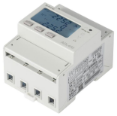 | 导轨式多功能电表 用 途：测量电量参数 接线方式：三相三线 或 三相四线 额定电压：3*220/380V 电流输入：互感式5(6)A 显示类型：LCD显示屏 通信格式： Modbus RTU规约 精度等级：有功C级（0.5S）级 | 安科瑞 | 台 | 0 | 250 | 300
40 | 420106013 | 开口式 电流互感器 | 150A/5A&口径K-φ24 | 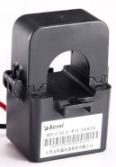 | 150A/5A&口径K-φ24mm&AKH-0.66K | 安科瑞 | 个 | 0 | 52 | 65
41 | 420106014 |  | 200A/5A&口径K-φ24 |  | 200A/5A&口径K-φ24mm&AKH-0.66K | 安科瑞 | 个 | 0 | 52 | 65
42 | 420106015 |  | 250A/5A&口径K-φ24 |  | 250A/5A&口径K-φ24mm&AKH-0.66K | 安科瑞 | 个 | 0 | 52 | 65
43 | 420106016 |  | 300A/5A&口径K-φ24 |  | 300A/5A&口径K-φ24mm&AKH-0.66K | 安科瑞 | 个 | 0 | 52 | 65
44 | 420106017 |  | 350A/5A&口径K-φ36 |  | 350A/5A&口径K-φ36mm&AKH-0.66K | 安科瑞 | 个 | 0 | 78 | 98
45 | 420106018 |  | 400A/5A&口径K-φ36 |  | 400A/5A&口径K-φ36mm&AKH-0.66K | 安科瑞 | 个 | 0 | 78 | 98
46 | 420106019 |  | 600A/5A&口径K-φ36 |  | 600A/5A&口径K-φ36mm&AKH-0.66K | 安科瑞 | 个 | 0 | 78 | 98
47 | 420106024 | 开口式 电流互感器 | 600A/5A&口径K-60*40 |  | 600A/5A&口径K-60*40mm&AKH-0.66/K | 安科瑞 | 个 | 0 | 228 | 285
48 | 420106023 |  | 400A/5A&口径K-80*80 |  | 400A/5A&口径K-80*80mm&AKH-0.66/K | 安科瑞 | 个 | 0 | 293 | 366
49 | 420106025 |  | 800A/5A&口径K-80*80 |  | 800A/5A&口径K-80*80mm&AKH-0.66/K | 安科瑞 | 个 | 0 | 293 | 366
50 | 420106022 |  | 600A/5A&口径K-80*80 |  | 600A/5A&口径K-80*80mm&AKH-0.66/K | 安科瑞 | 个 | 0 | 293 | 366
51 | 420106021 |  | 1000A/5A&口径-80*80 |  | 1000A/5A&口径-80*80mm&AKH-0.66/K | 安科瑞 | 个 | 0 | 293 | 366
52 | 430502032 | 普通开关型- 电动法兰蝶阀 | DN40 | 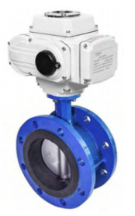 | 电动法兰蝶阀： 压力：1.6Mpa 介质：水、压缩空气 电压：AC220V 阀体材质：球墨铸铁 密封材质：橡胶密封 普通开关型 | 塘沽塘阀 | 台 | 0 | 1050 | 1320 | DN250以上的，另行报价。
53 | 430502033 |  | DN50 |  |  | 塘沽塘阀 | 台 | 0 | 1050 | 1320
54 | 430502034 |  | DN65 |  |  | 塘沽塘阀 | 台 | 0 | 1110 | 1390
55 | 430502035 |  | DN80 |  |  | 塘沽塘阀 | 台 | 0 | 1160 | 1450
56 | 430502036 |  | DN100 |  |  | 塘沽塘阀 | 台 | 0 | 1430 | 1790
57 | 430502037 |  | DN125 |  |  | 塘沽塘阀 | 台 | 0 | 1720 | 2150
58 | 430502038 |  | DN150 |  |  | 塘沽塘阀 | 台 | 0 | 2110 | 2650
59 | 430502039 |  | DN200 |  |  | 塘沽塘阀 | 台 | 0 | 2860 | 3600
60 | 430502041 | 带调节阀型- 电动法兰蝶阀 | DN40 | 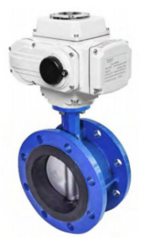 | 电动法兰蝶阀： 压力：1.6Mpa 介质：水、压缩空气 电压：AC220V 阀体材质：球墨铸铁 密封材质：橡胶密封 带调节阀+ModBus 485 通讯 | 塘沽塘阀 | 台 | 0 | 2620 | 3275 | DN250以上的，另行报价。
61 | 430502042 |  | DN50 |  |  | 塘沽塘阀 | 台 | 0 | 2620 | 3275
62 | 430502043 |  | DN65 |  |  | 塘沽塘阀 | 台 | 0 | 2660 | 3325
63 | 430502044 |  | DN80 |  |  | 塘沽塘阀 | 台 | 0 | 2700 | 3375
64 | 430502045 |  | DN100 |  |  | 塘沽塘阀 | 台 | 0 | 3080 | 3850
65 | 430502046 |  | DN125 |  |  | 塘沽塘阀 | 台 | 0 | 3220 | 4025
66 | 430502047 |  | DN150 |  |  | 塘沽塘阀 | 台 | 0 | 3330 | 4165
67 | 430502048 |  | DN200 |  |  | 塘沽塘阀 | 台 | 0 | 4270 | 5340
68 | 420216037 | 塔式服务器 | T360 |  | 服务器+蘑菇物联上位机软件安装： 1*至强E-2478(8C/16T)， 2*32GB内存， 3*1.2TB 10K SAS 企业级， 1*PERC H755阵列卡， 1*600W电源 | 戴尔 | 台 | 0 | 38000 | 47500 | 1.含系统部署费 2.“服务器+UPS不间断电源” 要配套使用 不可以拆开，不可不要
69 | L420101039 | UPS不间断电源 | C3K |  | 本地化部署服务器配套电源： 额定容量：3kVA/2400W 输出电压：220VAC 尺寸WHD(mm)：190x328x393 | 山特 | 台
70 | 420216037 | 塔式服务器 | T360 |  | 服务器+蘑菇物联上位机软件安装： 1*至强E-2478(8C/16T)， 2*32GB内存， 3*1.2TB 10K SAS 企业级， 1*PERC H755阵列卡， 1*600W电源 | 戴尔 | 台 | 0 | 37000 | 46500 | 1.含系统部署费 2.“服务器+UPS不间断电源” 要配套使用 不可以拆开，不可不要
71 | 待定 | UPS不间断电源 | YDC9103S |  | 本地化部署服务器配套电源： 额定容量：3KVA/2700W 输出电压：220VAC 尺寸WDH(mm)：191×460×337 | 科士达 | 台
72 | 420216020 | 机架式服务器 | R250 |  | 服务器+蘑菇物联上位机软件安装： 1*至强E-2378G， 2*32GB内存， 3*2TB SATA企业级， 1*PERC H755阵列卡， 1*450W电源 | 戴尔 | 台 | 0 | 35000 | 43500 | 1.含系统部署费 2.“服务器+UPS不间断电源” 要配套使用 不可以拆开，不可不要
73 | L420101040 | UPS不间断电源 | C3KR |  | 本地化部署服务器配套电源： 额定容量：3kVA/2400W 输出电压：220VAC 尺寸WDH(mm)：438*570*87 | 山特 | 台
74 | 420216020 | 机架式服务器 | R250 |  | 服务器+蘑菇物联上位机软件安装： 1*至强E-2378G， 2*32GB内存， 3*2TB SATA企业级， 1*PERC H755阵列卡， 1*450W电源 | 戴尔 | 台 | 0 | 34000 | 42500 | 1.含系统部署费 2.“服务器+UPS不间断电源” 要配套使用 不可以拆开，不可不要
75 | 待定 | UPS不间断电源 | YDC9103S-RT |  | 本地化部署服务器配套电源： 额定容量：3KVA/2700W 输出电压：220VAC 尺寸WDH(mm)：440×600×86.5 | 科士达 | 台
76 | 420216039 | 机架式服务器 | NF5280M6 |  | 服务器+蘑菇物联上位机软件安装： 1*4309Y(8C/16T）， 2*32GB 内存， 3*1.2TB 10K SAS企业级， 1*PM8204 4G缓存阵列卡， 1*550W电源 | 浪潮 | 台 | 0 | 37500 | 47000 | 1.含系统部署费 2.“服务器+UPS不间断电源+服务器和UPS机柜” 要配套使用 不可以拆开，不可不要
77 | L420101040 | UPS不间断电源 | C3KR |  | 本地化部署服务器配套电源： 额定容量：3kVA/2400W 输出电压：220VAC 尺寸WDH(mm)：438*570*87 | 山特 | 台
78 | 420216039 | 机架式服务器 | NF5280M6 |  | 服务器+蘑菇物联上位机软件安装： 1*4309Y(8C/16T）， 2*32GB 内存， 3*1.2TB 10K SAS企业级， 1*PM8204 4G缓存阵列卡， 1*550W电源 | 浪潮 | 台 | 0 | 36500 | 46000 | 1.含系统部署费 2.“服务器+UPS不间断电源+服务器和UPS机柜” 要配套使用 不可以拆开，不可不要
79 | 待定 | UPS不间断电源 | YDC9103S-RT |  | 本地化部署服务器配套电源： 额定容量：3KVA/2700W 输出电压：220VAC 尺寸WDH(mm)：440×600×86.5 | 科士达 | 台
80 | L420503021 | 机柜 | H5 6022 |  | 22U，前玻璃后网孔门，宽深高尺寸：600*1000*1200mm，含2个固定托盘 | 纵横机柜 | 台 | 0 | 1300 | 1600 | 如现场无机柜，机架式服务器需要配此机柜
81 | L420216039 | 工作站 （含显示器） | ThinkStation P368 | 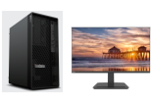 | CPU：i5-13500 内存：32GB (2X16GB) 硬盘：256G固态硬盘 集显 有线键盘鼠标 Windows 11家庭版操作系统 23.8寸显示器 （B2432E） | 联想 | 台 | 0 | 6800 | 8000
82 | L420221014 | 电脑主机 （含显示器） | OptiPlex Tower 7020 |  | CPU：i5-12500 内存：32GB (2X16GB) 硬盘：512G固态硬盘 集显 有线键盘鼠标 Windows 11家庭版操作系统 24寸显示器（E2425H） | 戴尔 | 台 | 0 | 5500 | 6650
83 | L420207014 | 电脑显示器 | 23.8英寸显示器 |  | IPS面板， 支持HDMI接口 屏幕尺寸：23.8英寸 显示比例：16：9 分辨率：1920*1080 | Redmi （红米） | 台 | 0 | 600 | 750
84 | 420207046 | 电视机 | 55英寸 |  | 金属全面屏 安装方式：挂装 显示比例：16：9 屏幕分辨率：超高清4K | Redmi （红米） | 台 | 0 | 1799 | 2099
85 | 420207047 | 电视机 | 65英寸 |  | 金属全面屏 安装方式：挂装 显示比例：16：9 屏幕分辨率：超高清4K | Redmi （红米） | 台 | 0 | 2329 | 2699
86 | 420207048 | 电视机 | 75英寸 |  | 金属全面屏 安装方式：挂装 显示比例：16：9 屏幕分辨率：超高清4K | Redmi （红米） | 台 | 0 | 3099 | 3399
87 | 420207043 | 触摸一体机 | 55英寸 |  | 工业级，红外屏 ，壁挂式 Win7/i5 +8G+128G | 蘑菇物联 | 台 | 0 | 7000 | 8800 | 适用2D组态，2D以上组态需增配
88 | 420207044 | 触摸一体机 | 65英寸 |  | 工业级，红外屏 ，壁挂式 Win7/i5 +8G+128G | 蘑菇物联 | 台 | 0 | 9500 | 12000 | 适用2D组态，2D以上组态需增配
89 | 420207045 | 触摸一体机 | 85英寸 |  | 工业级，红外屏 ，壁挂式 Win7/i7 +8G+128G | 蘑菇物联 | 台 | 0 | 15800 | 19800 | 适用2D组态，2D以上组态需增配
90 | / | 智能驱动柜 （变频柜） | MG-CHWP-功率数VF-II（自定义） | / | 非标定制，根据项目而定。含INVT【英威腾】GD2700系列变频器（其他变频器需另行报价）、箱体以及柜内附件；但不含变频柜与设备之间的施工费、线材及辅材费等。 | / | 台 | 0 | 400元/kW | 440元/kW | 变频器：英威腾
91 | / | 智能驱动柜 （变频柜） | MG-CHWP-功率数VF-II（自定义） | / | 非标定制，根据项目而定。含ABB 510或530系列变频器（其他变频器需另行报价）、箱体以及柜内附件；但不含变频柜与设备之间的施工费、线材及辅材费等。 | / | 台 | 0 | 500元/kW | 550元/kW | 变频器：ABB
92 | / | 智能控制柜 （PLC柜） | / | / | 非标定制，根据项目而定 | / | 台 | 0 | - | -
93 | / | 手动阀改电动阀 | / | / | 非标定制，根据项目而定，优先选用“蝶飞”或“国优”电动执行器。要注意，改造项目报价时还需增加改造辅材及人工费用。 | 蝶飞或国优 | 台 | 0 | - | - | 若非业主指定，原则上不要指定电动执行器品牌
含税总价合计 |  |  |  |  |  |  |  |  | 0 | 0
备注 | 1、蘑菇代签或与渠道签约的云智控项目合同，不再销售流量计；若渠道需要流量计，由渠道按本价目表中的流量计品牌自行采购。 2、本价目表中的第三方硬件为常用参照品牌，若非特殊情况，原则上优先考虑本价目表中的产品。 3、第三方硬件不单独销售（云智控项目增补除外），且为底价不可以再打折销售。 4、本价目表价格均为含税价，有效期为3个月，蘑菇物联将会结合市场价格变化而调整本表价格。 5、因条件限制，本表只对产品规格作基本的描述；产品选型前，请详细了解产品规格书或产品说明书。 6、本表中产品图片仅供参考，具体以实物为准。 7、备注栏标注“离心空压”的，原则上为离心空压项目使用。

 |  |  |  |  |  | 广东蘑菇物联科技有限公司
 |  |  |  |  |  | 2025-07-20

